仕様概要
ONEsLOGI Cloud / WMS |  |  |  |  |  | 業務機能設計 |  |  | 業務ＩＤ |  |  | U-IM-020-P
 |  |  |  |  |  | 仕様概要 |  |  | 業務名称 |  |  | 在庫管理 | 機能名称 | 在庫一覧

 |  | 凡例
レビュー事項
質問事項
レビュー結果反映

 | １．画面イメージ

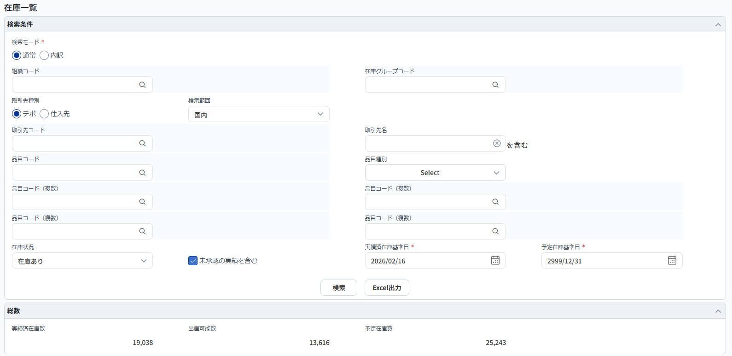
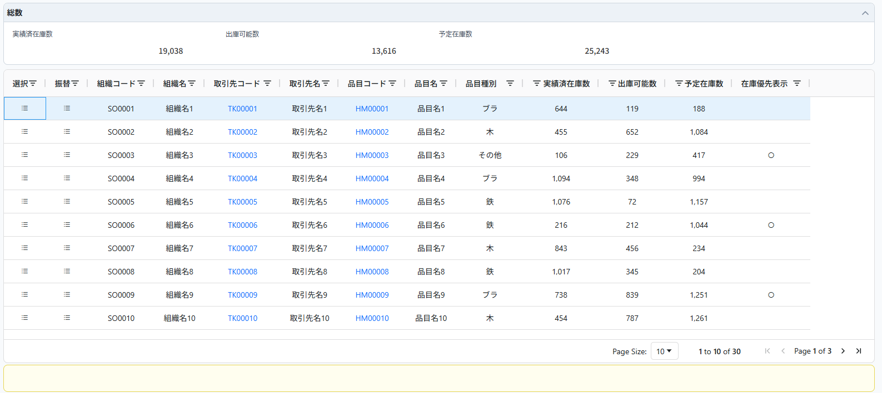
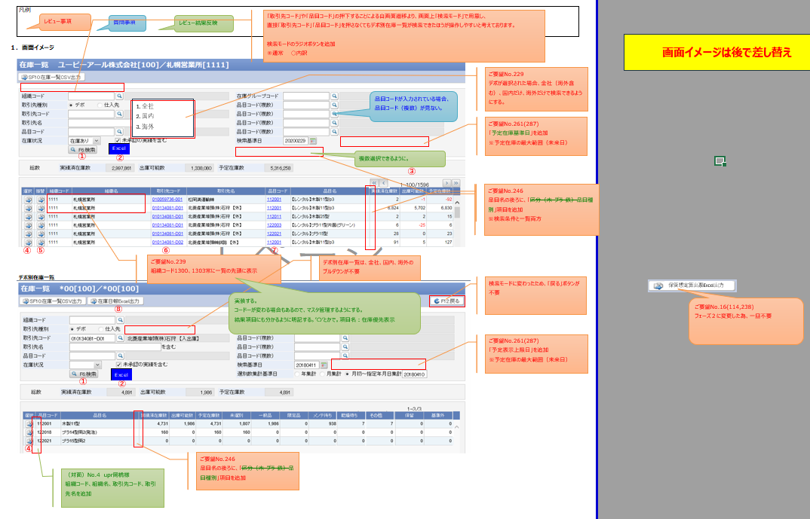

①
②

④
⑤
⑥
⑦

③

 |  | デポ別在庫一覧

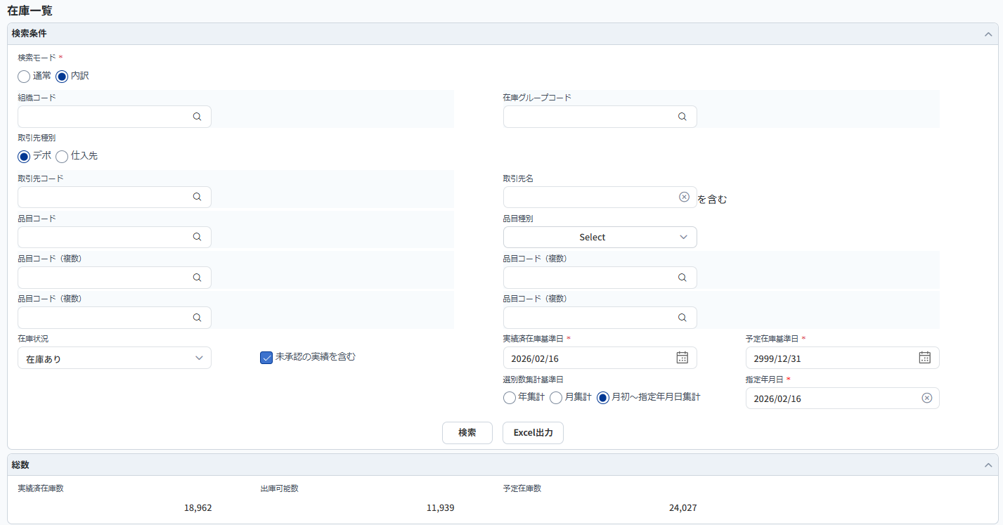
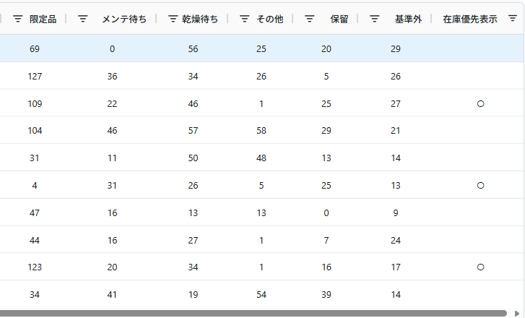

①
②

④

⑧

 | ２．機能概要

 |  | <全体概要>

 |  |  | １.在庫一覧画面

 |  |  |  | ・ | デポ在庫及び仕入在庫の検索基準日実績済在庫基準日時点、予定在庫数が予定在庫基準日までの一覧を表示する。
 |  |  |  | ・ | デポ在庫及び仕入在庫の在庫詳細画面/在庫振替入力画面へ遷移可能である。
 |  |  |  | ・ | 検索結果から取引先コード・品目コードのリンクを押下することで、本画面を再起呼出できる。
 |  |  |  | ・ | 優先表示の組織がある場合、一覧の先頭に表示され、「在庫優先表示」に"○"を付与する。
 |  |  |  |  | ※優先表示組織はコードマスタで管理する。
 |  |  |  | ・ | 各検索条件はANDで検索処理を行いますが、品目コード（複数）１～品目コード（複数）４間だけはORで検索する。
 |  |  |  |  | なお、品目コードが入力されている場合、品目コード（複数）は検索条件に含まず、品目コードで検索する。
 |  |  |  |  | 例：
 |  |  |  |  |  | 単一品目を検索 |  | 品目コードを入力
 |  |  |  |  |  |  |  | もしくは、品目コード（複数）１～品目コード（複数）４のいずれかを入力
 |  |  |  |  |  | 複数品目を検索 |  | 品目コード（複数）１～品目コード（複数）４を入力
 |  |  |  |  |  |  |  | ※最大4品目同時検索できる
 |  |  |  | ・

 |  | <アクション>

 |  |  | 利用者 |  |  |  | オーダー業務管理者
 |  |  |  |  |  |  | オーダー業務作業者
 |  |  |  |  |  |  | 調達管理部門管理者
 |  |  |  |  |  |  | 調達管理部門作業者

 |  |  | 利用タイミング |  |  |  | 随時
 |  |  | ① | 実行アクション |  |  |  | ・「検索」ボタン

 |  |  |  |  | 処理概要 |  |  | ・検索条件に従い、在庫情報を取得する。

 |  |  |  |  | 処理前提 |  |  | ・無し

 |  |  |  |  | 補足等 |  |  | ・検索処理の詳細について、「設計概要①_概要補足」シートの＜１．検索結果について＞を参照する。
 |  |  |  |  |  |  |  | ・実績済在庫基準日と予定在庫基準日に従う在庫数の表示について、「設計概要②_在庫の見え方」を参照する。

 |  |  |  |  | 出力順 |  |  | ・組織コード |  |  | ※1
 |  |  |  |  |  |  |  | ・取引先コード
 |  |  |  |  |  |  |  | ・品目コード

 |  |  |  |  |  |  |  | ※1 |  | 組織コード「1300」、「1303」コードマスタに設定している優先表示組織の情報を一覧の先頭に表示する。

 |  |  |  | 実行後アクション
 |  |  |  |  | 実行後アクション |  |  | ・在庫情報のデータを取得し、明細画面を表示する。

 |  |  |  |  | 完了処理 |  |  | ・無し

 |  |  | 利用タイミング |  |  |  | Excel出力
 |  |  | ② | 実行アクション |  |  |  | ・「Excel」ボタン

 |  |  |  |  | 処理概要 |  |  | ・検索結果一覧をExcelで出力する。

 |  |  |  |  | 処理前提 |  |  | ・検索結果が一覧表示されていること。

 |  |  |  |  | 補足等 |  |  | ・詳細は別紙の共通設計書を参照。

 |  |  |  |  | 出力順 |  |  | ・「検索」ボタン押下時と同じ

 |  |  |  | 実行後アクション
 |  |  |  |  | 実行後アクション |  |  | ・検索結果の一覧をExcel出力する。

 |  |  |  |  | 完了処理 |  |  | ・出力処理完了の確認メッセージを表示する。

 |  |  | 利用タイミング |  |  |  | ページング制御
 |  |  | ③ | 実行アクション |  |  |  | ・「先頭頁」「前頁」「後頁」「最終頁」ボタン

 |  |  |  |  | 処理概要 |  |  | ・検索結果一覧のページング制御を行う。

 |  |  |  |  | 処理前提 |  |  | ・検索結果が一覧表示されていること。

 |  |  |  |  | 補足等 |  |  | ・詳細は別紙の共通設計書を参照。

 |  |  |  |  | 出力順 |  |  | ・無し

 |  |  |  | 実行後アクション
 |  |  |  |  | 実行後アクション |  |  | ・検索結果一覧のページ切替

 |  |  |  |  | 完了処理 |  |  | ・無し

 |  |  | 利用タイミング |  |  |  | 在庫詳細確認時
 |  |  | ④ | 実行アクション |  |  |  | ・「選択」ボタン

 |  |  |  |  | 処理概要 |  |  | ・該当レコードの在庫詳細画面へ参照画面として遷移する。

 |  |  |  |  | 処理前提 |  |  | ・無し

 |  |  |  |  | 補足等 |  |  | ・無し

 |  |  |  |  | 出力順 |  |  | ・無し

 |  |  |  | 実行後アクション
 |  |  |  |  | 実行後アクション |  |  | ・在庫詳細画面に遷移する。

 |  |  |  |  | 完了処理 |  |  | ・無し

 |  |  | 利用タイミング |  |  |  | 在庫振替入力時
 |  |  | ⑤ | 実行アクション |  |  |  | ・「振替」ボタン

 |  |  |  |  | 処理概要 |  |  | ・該当レコードの在庫振替入力画面へ新規登録画面として遷移する。

 |  |  |  |  | 処理前提 |  |  | ・無し

 |  |  |  |  | 補足等 |  |  | ・無し

 |  |  |  |  | 出力順 |  |  | ・無し

 |  |  |  | 実行後アクション
 |  |  |  |  | 実行後アクション |  |  | ・在庫振替入力画面に遷移する。

 |  |  |  |  | 完了処理 |  |  | ・無し

 |  |  | 利用タイミング |  |  |  | 在庫内訳情報確認時
 |  |  | ⑥ | 実行アクション |  |  |  | ・「取引先コード」リンク

 |  |  |  |  | 処理概要 |  |  | ・本画面の検索モードが「内訳」として、新規Windowで表示する。

 |  |  |  |  | 処理前提 |  |  | ・無し

 |  |  |  |  | 補足等 |  |  | ・無し

 |  |  |  |  | 出力順 |  |  | ・無し

 |  |  |  | 実行後アクション
 |  |  |  |  | 実行後アクション |  |  | ・在庫一覧画面に遷移する。

 |  |  |  |  | 完了処理 |  |  | ・無し

 |  |  | ⑦ | 実行アクション |  |  |  | ・「品目コード」リンク

 |  |  |  |  | 処理概要 |  |  | ・本画面の検索モードが「内訳」として、新規Windowで表示する。

 |  |  |  |  | 処理前提 |  |  | ・無し

 |  |  |  |  | 補足等 |  |  | ・無し

 |  |  |  |  | 出力順 |  |  | ・無し

 |  |  |  | 実行後アクション
 |  |  |  |  | 実行後アクション |  |  | ・在庫一覧画面に遷移する。

 |  |  |  |  | 完了処理 |  |  | ・無し

 |  |  | 利用タイミング |  |  |  | 在庫日報発行時
 |  |  | ⑧ | 実行アクション |  |  |  | ・「在庫日報Excel出力」ボタン

 |  |  |  |  | 処理概要 |  |  | ・Webデポで出力する在庫日報Excelの検索・出力を行い、結果をダウンロードする。
 |  |  |  |  |  |  |  |  | ※ログインユーザの所属会社・ロケールにかかわらず、Webデポ同様の設定（会社コード＝"100"、ロケール＝"ja"）で各種名称を取得する。
 |  |  |  |  |  |  |  |  | ※Excelテンプレートも同様に日本語版のみとする。
 |  |  |  |  |  |  |  |  | ※検索基準日実績済在庫基準日以前で最も近い在庫日報を出力する。

 |  |  |  |  | 処理前提 |  |  | ・出力ボタン押下時、取引先コード・選別数集計基準日の必須チェックを行う。
 |  |  |  |  |  |  |  | ・出力ボタン押下時、選別数集計基準日の未来日チェック（営業日と比較）を行う。

 |  |  |  |  | 補足等 |  |  | ・無し

 |  |  |  |  | 出力順 |  |  | ・無し

 |  |  |  | 実行後アクション
 |  |  |  |  | 実行後アクション |  |  | ・「在庫日報」のExcelファイルが作成される。

 |  |  |  |  | 完了処理 |  |  | ・発行処理完了の確認メッセージを表示する。

画面項目チェック定義
以下、現行から追加
画面項目チェック定義

 | チェック対象 イベント | 項目名称 | エラータイトル | 制約(エラーケース) | メッセージID | 置換文字列

 | 検索 | 実績済在庫基準日 | 検索条件チェック | 実績済在庫基準日 > 業務日付の場合、エラー | （新規） E.P20REN.CR.00989 | {0}：実績済在庫基準日 {1}：本日 | 実績済在庫基準日は過去日ではありません。 {0}は{1}以前の日付を入力してください。
 | 検索 | 予定在庫基準日 | 検索条件チェック | 予定在庫基準日 < 業務日付の場合、エラー | （新規） E.P20REN.CR.00987 | {0}：予定在庫基準日 {1}：本日 | 予定在庫基準日は未来日ではありません。 {0}は{1}以降の日付を入力してください。
 | 検索 | － | 検索結果チェック | 取得結果が0件の場合 | E.P20REN.CR.00034 |  | 該当データが存在しません。 該当するデータが見つかりません。条件を見直して再検索して下さい。
 | 在庫日報Excel出力 | － | 完了メッセージ | 在庫日報発行後に完了メッセージ | （新規） |  | 在庫日報の発行が完了しました。

チェックマトリックス
画面項目チェックマトリックス

基本設計２週目でメンテ
（まずは「画面項目チェック定義」を１週目で完成させる）

画面遷移図
１．画面遷移図

「取引先コード」、もしくは
「品目コード」リンク押下

「選択」アイコン押下
メニューボタン押下
在庫一覧
在庫詳細
パレット
メニュー
「在庫」ボタン押下
レンタルオーダー
「振替」アイコン押下
在庫振替入力

「在庫」ボタン押下
移動オーダー
「在庫」ボタン押下
紛失オーダー

No.16 LDSビラム
紛失オーダーから在庫一覧への画面遷移は不要
※在庫の確認をしないため

「在庫日報Excel出力」ボタン押下

在庫日報

